Требования и нормы
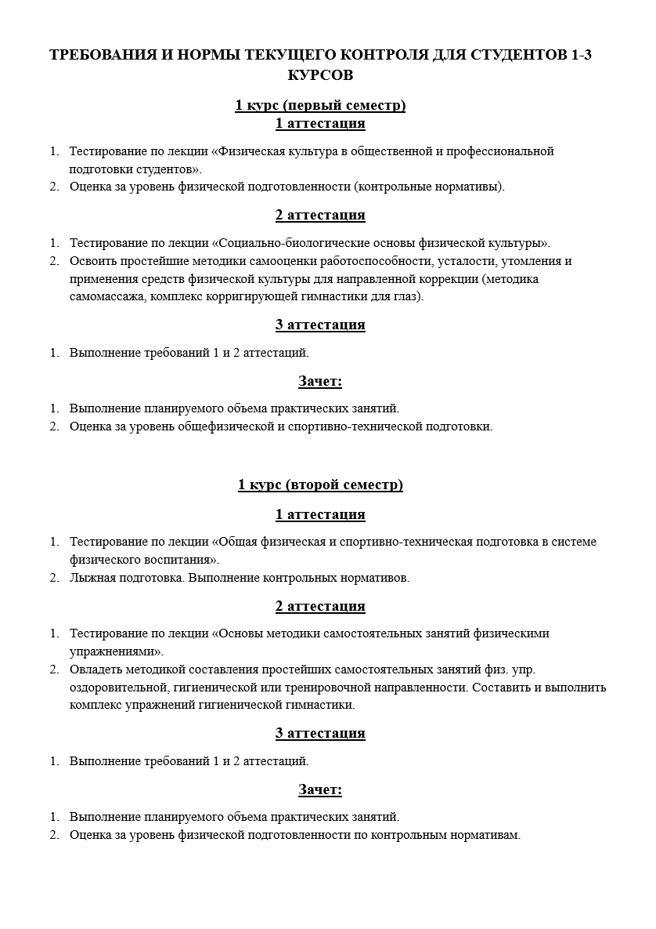
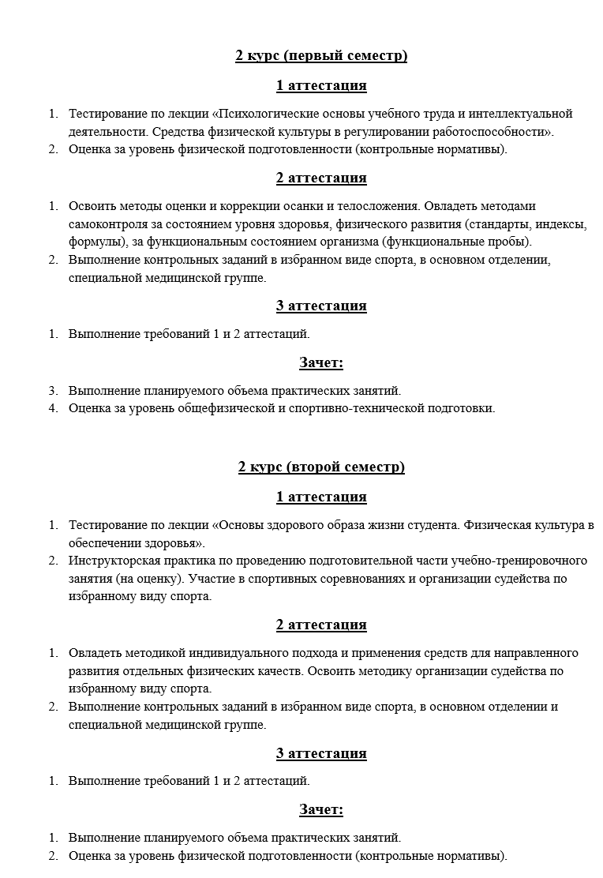

Отметки проверяющих
Отметки проверяющих
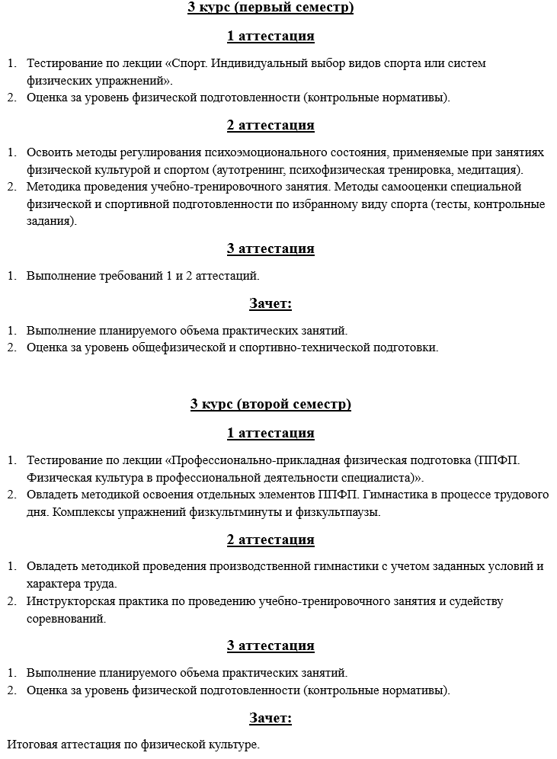
№ п/п | Фамилия, имя, отчество, должность проверяющего | Дата | Замечания | Подпись

